ThreadLocal
ThreadLocal
 | ThreadLocal的确是数据的隔离，ThreadLocal只在当前线程中可用，其他线程不可用
 | t1线程通过ThreadLocal赋值，并且成功获取ThreadLocal的值
 | t2线程无法取到t1线程给ThreadLocal赋的值

ThreadLocal如何实现数据隔离
 | 每个线程中都有一个ThreadLocalMap数据结构，
 |  | 当执行set方法时，其值是保存在当前线程的threadLocals变量中，
 |  | 当执行get方法中，是从当前线程的threadLocals变量获取。
 | 所以在线程1中set的值，对线程2来说是摸不到的，而且在线程2中重新set的话，也不会影响到线程1中的值，保证了线程之间不会相互干扰。

ThreadLoalMap
 | 类似HashMap的数据结构，但是在ThreadLocal中，并没实现Map接口。
 | 在ThreadLoalMap中，也是初始化一个大小16的Entry数组，Entry对象用来保存每一个key-value键值对，只不过这里的key永远都是ThreadLocal对象
 | 通过ThreadLocal对象的set方法，结果把ThreadLocal对象自己当做key，放进了ThreadLoalMap中。
 | 这里需要注意的是，ThreadLoalMap的Entry是继承WeakReference，和HashMap很大的区别是，Entry中没有next字段，所以就不存在链表的情况了。

ThreadLoalMap没有链表结构，那发生hash冲突了怎么办？
 | 每个ThreadLocal对象都有一个hash值threadLocalHashCode，每初始化一个ThreadLocal对象，hash值就增加一个固定的大小
 | 在插入过程中，根据ThreadLocal对象的hash值，定位到table中的位置i，过程如下：
 |  | 1、如果当前位置是空的，那么正好，就初始化一个Entry对象放在位置i上；
 |  | 2、不巧，位置i已经有Entry对象了，如果这个Entry对象的key正好是即将设置的key，那么重新设置Entry中的value；
 |  | 3、很不巧，位置i的Entry对象，和即将设置的key没关系，那么只能找下一个空位置；
 | 这样的话，在get的时候，也会根据ThreadLocal对象的hash值，定位到table中的位置，然后判断该位置Entry对象中的key是否和get的key一致，如果不一致，就判断下一个位置
 | 可以发现，set和get如果冲突严重的话，效率很低，因为ThreadLoalMap是Thread的一个属性，所以即使在自己的代码中控制了设置的元素个数，但还是不能控制其它代码的行为。

ThreadLocal可能导致内存泄漏，为什么？
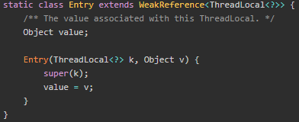

 | 当使用ThreadLocal保存一个value时，会在ThreadLocalMap中的数组插入一个Entry对象，按理说key-value都应该以强引用保存在Entry对象中，但在ThreadLocalMap的实现中，key被保存到了WeakReference对象中。
 | 这就导致了一个问题，ThreadLocal在没有外部强引用时，发生GC时会被回收，如果创建ThreadLocal的线程一直持续运行，那么这个Entry对象中的value就有可能一直得不到回收，发生内存泄露。

ThreadLocal如何避免内存泄露
 | 在调用ThreadLocal的get()、set()可能会清除ThreadLocalMap中key为null的Entry对象，这样对应的value就没有GC Roots可达了，下次GC的时候就可以被回收，当然如果调用remove方法，肯定会删除对应的Entry对象。
 | 如果使用ThreadLocal的set方法之后，没有显示的调用remove方法，就有可能发生内存泄露，所以养成良好的编程习惯十分重要，使用完ThreadLocal之后，记得调用remove方法

CyclicBarrier,CountDownLatch
CyclicBarrier是什么？
 | 多个线程阻塞，只有全部线程调用了CyclicBarrier的await方法，所有阻塞线程继续执行
 | CyclicBarrier使用场景：多台机器同时去执行同一个任务的时候
 | 说白了是做加法，加到固定值时，被阻塞的线程被唤醒；

CountDownLatch
 | 经常用于监听某些初始化操作，等初始化执行完后，通知主线程继续工作
 | 场景
 |  | 比如在创建zkclient实例后，马上调用zk的API方法，但实际ZKclient还没有链接成功，这个时候调用方法会报错
 |  |  | 此时可以通过CountDownLatch来监控zk的实例
 | A线程等待，N个线程结束给他发出通知，然后A线程继续执行，一个await()等待，多个countDown-锁存起的数量
 | 说白了是做减法，减到0时，被阻塞的线程被唤醒；

CyclicBarrier和CountDownLatch的区别

Java中如何让多线程按照自己指定的顺序执行？
 | thread.join的含义是当前线程需要等待previousThread线程终止之后才从thread.join返回。简单来说，就是线程没有执行完之前，会一直阻塞在join方法处。

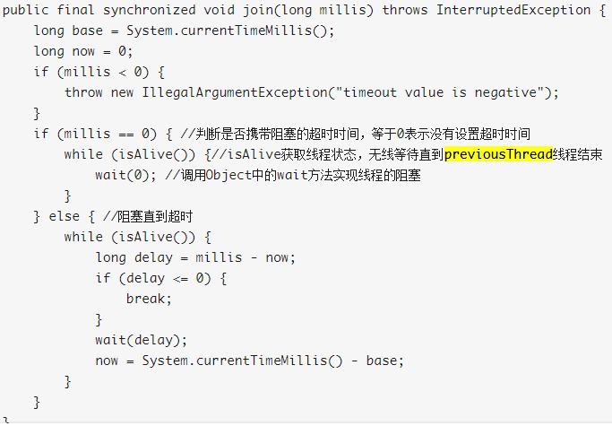
Thread.join的实现原理
 | join方法的本质调用的是Object中的wait方法实现线程的阻塞
 | 调用wait方法必须要获取锁，所以join方法是被synchronized修饰的
 | synchronized修饰在方法层面相当于synchronized(this),this就是previousThread本身的实例。

 | Thread.join其实底层是通过wait/notifyall来实现线程的通信达到线程阻塞的目的；
 | 当线程执行结束以后，会触发两个事情，第一个是设置native线程对象为null、
 | 第二个是通过notifyall方法，让等待在previousThread对象锁上的wait方法被唤醒。

join为什么阻塞的是主线程呢?
 | 主线程会持有previousThread这个对象的锁，然后调用wait方法去阻塞，而这个方法的调用者是在主线程中的。所以造成主线程阻塞。

为什么previousThread线程执行完毕就能够唤醒住线程呢？或者说是在什么时候唤醒的？
 | 通过wait方法阻塞的线程，需要通过notify或者notifyall来唤醒。所以在线程执行完毕以后会有一个唤醒的操作
 | 调用 lock.notify_all(thread); 唤醒所有等待thread锁的线程，意味着调用了join方法被阻塞的主线程会被唤醒

Callable
 | Callable 可以 看成与 Runnable 一样的但是有返回值的接口。
 | Callable接口的call()方法有返回值，而Runnable接口的run方法没有返回值；
 | Callable接口的call()方法可以声明抛出异常，而Runnable接口的run方法不可以声明抛出异常。

Future
 | Future就是对于具体的Runnable或者Callable任务的执行结果进行取消、查询是否完成、获取结果等操作。
 |  | 必要时可以通过get方法获取执行结果，该方法会阻塞直到任务返回结果。

FutureTask
 | FutureTask是Future接口的一个唯一实现类。
 | FutureTask实现了Runnable，因此它既可以通过Thread包装来直接执行，也可以提交给ExecuteService来执行。
 | FutureTask实现了Futrue可以直接通过get()函数获取执行结果，该函数会阻塞，直到结果返回。

interrupt
 | 用于打一个中断标志位
 | Java是将中断线程的权利交给了我们自己的程序，通过中断标志位，我们的程序可以通过boolean isInterrupted()方法来判断当前线程是否中断，从而决定之后的操作。

ThreadPool
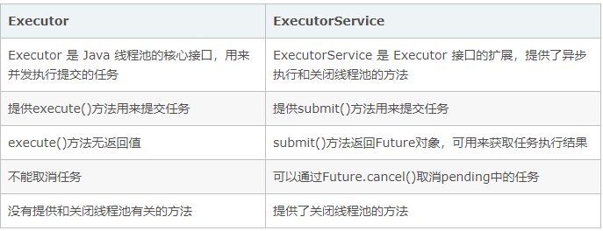
什么是线程池：
 | 多线程技术主要解决处理器单元内多个线程执行的问题，它可以显著减少处理器单元的闲置时间，增加处理器单元的吞吐能力

一个线程池包括以下四个基本组成部分
 | 线程池管理器（ThreadPool）：用于创建并管理线程池，包括 创建线程池，销毁线程池，添加新任务；
 | 工作线程（PoolWorker）：线程池中线程，在没有任务时处于等待状态，可以循环的执行任务；
 | 任务接口（Task）：每个任务必须实现的接口，以供工作线程调度任务的执行，它主要规定了任务的入口，任务执行完后的收尾工作，任务的执行状态等；
 | 任务队列（taskQueue）：用于存放没有处理的任务。提供一种缓冲机制。

ExecutorService
 | ExecutorService其实是一个线程池，它可以接收任务，然后根据配置来分配线程，并控制其调度。
 | 分类
 |  | newCacheThreadPool
 |  |  | 这种线程池是无界线程池，即它可以创建任意条线程。
 |  |  | 每次创建新线程时，先检查自己的缓存池中有没有，没有才会创建。
 |  |  | 它有默认的TimeOut(=60s)，超过这个时长没活动的线程就会被自动的移除，所以完全不必要担心线程的结束问题。

 |  | newFixedThreadPool
 |  |  | 这个线程和newCacheThreadPool很类似，不同点在于
 |  |  |  | 它有线程数量上限
 |  |  |  | 它没有默认的TimeOut

 |  | ScheduledThreadPool
 |  |  | 它可以按照顺序延迟调度线程。

 |  | SingleThreadPool
 |  |  | 它只有一条线程。
 |  |  | 感觉并没有多大用处。

常见线程池
 | newSingleThreadExecutor：单个线程的线程池，即线程池中每次只有一个线程工作，单线程串行执行任务
 |  | 通俗：创建只有一个线程的线程池，且线程的存活时间是无限的；当该线程正繁忙时，对于新任务会进入阻塞队列中(无界的阻塞队列)
 |  | 适用：一个任务一个任务执行的场景
 | newFixedThreadExecutor(n)：固定数量的线程池，每提交一个任务就是一个线程，直到达到线程池的最大数量，然后后面进入等待队列直到前面的任务完成才继续执行
 |  | 底层：返回ThreadPoolExecutor实例
 |  | 通俗：创建可容纳固定数量线程的池子，每隔线程的存活时间是无限的，当池子满了就不在添加线程了；如果池中的所有线程均在繁忙状态，对于新任务会进入阻塞队列中(无界的阻塞队列)
 |  | 适用：执行长期的任务，性能好很多
 | newCacheThreadExecutor（推荐使用）可缓存线程池，当线程池大小超过了处理任务所需的线程，那么就会回收部分空闲（一般是60秒无执行）的线程，当有任务来时，又智能的添加新线程来执行。
 |  | 底层：返回ThreadPoolExecutor实例
 |  | 通俗：当有新任务到来，则插入到SynchronousQueue中，由于SynchronousQueue是同步队列，因此会在池中寻找可用线程来执行，若有可用线程则执行，
 |  |  | 若没有可用线程则创建一个线程来执行该任务；若池中线程空闲时间超过指定大小，则该线程会被销毁。
 |  | 适用：执行很多短期异步的小程序或者负载较轻的服务器
 | newScheduleThreadExecutor大小无限制的线程池，支持定时和周期性的执行线程
 |  | 通俗：创建一个固定大小的线程池，线程池内线程存活时间无限制，线程池可以支持定时及周期性任务执行，如果所有线程均处于繁忙状态，对于新任务会进入DelayedWorkQueue队列中，这是一种按照超时时间排序的队列结构
 |  | 适用：周期性执行任务的场景

线程池有哪些重要的参数？
 | 核心线程数
 | 最大线程数
 | 线程空闲时间
 | 时间单位
 | 阻塞队列大小：queueCapacity
 | 任务拒绝处理器 ：rejectedExceptionHandler

在Java中Executor和Executors的区别
 | Executors是一个类， Executors类提供了若干个静态方法，用于生成不同类型的线程池
 | Executor是程池的顶级接口

线程池的技术原理是什么
 | 预先启动一些线程，线程无限循环从任务队列中获取一个任务进行执行，直到线程池被关闭。如果某个线程因为执行某个任务发生异常而终止，那么重新创建一个新的线程而已。如此反复。

ExecutorService与Executor

第六章 保障线程安全的设计技术
ThreadLocal
 | 线程持有对象的一个代理
 | ThreadLocal实例，每个访问它的线程都关联了一个该线程的线程持有对象

ThreadLocal内部实现机制
 | 每个线程Thread实例内部会维护一个类似HashMap的对象，我们称之为ThreadLocalMap
 | 每个ThreadLocalMap内部包含诺干个Entry(kev,value键值对)
 | 因此，我们可以说每个线程都拥有诺干个这样的条目，相应线程就被称为这些条目的属主线程
 | Entry的key是一个ThreadLocal实例与一个线程持有对象之间的对应关系
 | 由于Entry对ThreadLocal实例的引用（通过key引用）是一个弱引用，因此他不会阻止被引用的ThreadLocal实例被垃圾回收。
 | 当一个ThreadLocal实例没有对其可达的强引用时，这个实例可以被垃圾回收，所在的Entry的key=null
 | 另一方面，由于Entry对线程持有对象的引用是强引用，因此如果无效条目本身有对它的可达强引用，那么无效条目也会组织其引用的线程持有对象被垃圾回收

Thread
ThreadLocal
ThreadLocalMap
Entry

Thread
TSO

线程持有对象
 | 一个实例只能被一个线程访问的对象

线程持有对象可能导致的问题和规避
 | 退化与数据错乱
 |  | 线程和任务之间可以是一对多的关系，一个线程可以先后执行多个任务，incident线程持有对象就相当于一个线程所执行的多个任务之间的共享对象
 |  | 如果线程持有对象时有状态对象，状态会随着相应线程所以执行的任务改变，
 |  | 那么这个线程所执行的下一个任务可能看到来自前一个任务的数据，而这个数据可能与该任务并不匹配，从而导致数据错乱
 |  | 因此当一个线程要执行多个任务的情况下（比如生产者-消费者模式）使用线程持有对象，
 |  | 我们需要保持每个任务的处理逻辑被执行前相应的线程持有对象的状态不受前一个被执行任务的影响
 |  | 这个通常可以通过在任务处理逻辑被执行前为线程局部变量重新关联一个线程持有对象通过ThreadLocal.set方法来实现

 | 导致内存泄漏
 |  | 当ThreadLocalMap中有新的ThreadLocal到线程持有对象的映射（对应）关系被创建（相当于有新的Entry被添加到ThreadLocalMap)的时候
 |  | ThreadLocalMap会将无效条目清理掉，这打破了无效条目对应线程持有对象的强引用，从而使相应的线程持有对象能够被垃圾回收。
 |  | 但是这个处理也有一个缺点，一个线程访问过线程局部变量之后如果该线程有对其可达的强引用，并且该线程在相当长的时间处于非运行状态
 |  | 那么该线程的ThreadLocalMap可能就不会有任何变化，因此相应的ThreadLocalMap中的无效条目也不会被清理，这就可能导致这些线程的各个Entry
 |  | 所引用的线程持有对象都无法被垃圾回收，即导致了内存泄漏

并发集合
 | 非线程安全对象 |  | 并发集合类 | 共同接口 | 遍历实现方式
 | ArrayList |  | CopyOnWriteArrayList | List | 快照
 | HashSet |  | CopyOnWriteArraySet | Set | 快照
 | LinkedList |  | ConcurrentLinkedQueue | Queue | 准实时
 | HashMap |  | ConcurrentHashMap | Map | 准实时
 | TreeMap |  | ConcurrentSkipListMap | SortedMap | 准实时
 | TreeSet |  | ConcurrentSkipListSet | SortedSet | 准实时

ConcurrentLinkedQueue
 | 是Queue接口的一个线程安全实现类
 | 相当于LinkedList的线程安全版
 | 可以作为synchronizedList的替代品
 | 内部访问其共享状态变量的时候并不借助锁，而是使用CAS操作来保障线程安全
 | 是非阻塞的
 | 遍历是准实时的
 | 与BlockingQueue的实现类相比，ConcurrentLinkedQueue更适合于更新操作和遍历操作并发的场景
 | 比如一个或多个线程往队列中添加删除元素，另一个线程则对相应的队列进行遍历操作

